請求書A（契約用）
 |  |  |  |  |  |  |  | 請求書A（契約用）
 |  |  | 御中 |  |  |  |  |  |  |  |  |  |  |  |  |  |  |  | 年 | 月 |  | 日請求
 | 以下の通り請求いたします。 |  |  |  |  |  |  |  |  |  |  | 作業所記入欄
作業所 納品先 |  |  | 適格請求書発行事業者 |  |  | T |  |  |  |  |  | 工事CD(部門) | 科目(要素) | 工種 |  | 税抜金額 |  | 摘要 |  |  |  |  | 税区
 |  |  | 登録番号 |  |  | 免税事業者チェック欄 |  |  |  | □
取引先 コード |  |  |  |  | 〒

工事番号 |  |  |  | 住所

印
注文番号
 |  |  |  | 氏名
請求回数 |  | 回目 |  |  |  |  |  |  |  |  | 必ず届出印を押印して下さい
 |  |  |  | TEL

税率毎の合計 |  |  |  |  |  |  | 税抜計 |  | 0
 | 税抜金額 |  |  | 消費税額
10％対象 |  |  |  |  |  |  | 消費税計 |  | 0
8％対象
軽減8％対象 |  |  |  |  |  |  | 合計 |  | 0 |  |  | （小） 計
非課税対象

月日 | 工事内容・納品内容 |  |  |  |  |  | 税抜金額 |  |  |  |  |  |  |  | 契約金額 |  | 税抜金額 |  |  |  | 消費税額
 |  |  |  |  |  |  |  |  |  |  |  | 原契約金額（変更後金額） |  |  | 0
 |  |  |  |  |  |  |  |  |  |  |  | 請求済金額（前回までの累計金額） |  |  | 0
 |  |  |  |  |  |  |  |  |  |  |  | 今回請求金額 |  |  | 0 |  | 0 |  |  |  | 0
 |  |  |  |  |  |  |  |  |  |  |  | 累計請求金額 |  |  | 0 |  | 0 |  |  |  | 0

 |  |  |  |  |  |  |  |  |  |  |  | 総務経理部 |  |  |  | 担当部 |  |  |  |  |  | 担当

 | 合計 |  |  |  |  |  | 0
※色塗り部分を全て記入してください |  |  |  |  |  |  |  |  |  |  |  |  |  |  |  |  |  |  |  |  |  |  |  | 指定請求書A 2023.10.01

請求書B（契約外）
 |  |  |  |  |  |  |  |  |  |  | 請求書B（契約外）
 |  |  |  | 御中 |  |  |  |  |  |  |  |  |  |  |  |  |  |  |  |  |  |  | 年 | 月 | 日請求
 |  | 以下の通り請求いたします。 |  |  |  |  |  |  |  |  |  |  |  |  |  | 作業所記入欄
作業所 納品先 |  |  |  | 適格請求書発行事業者 |  |  |  |  | T |  |  |  |  |  |  | 工事CD(部門) | 科目(要素) |  | 工種 | 税抜金額 |  | 摘要 |  |  |  | 税区
 |  |  |  | 登録番号 |  |  |  |  | 免税事業者チェック欄 |  |  |  |  | □
取引先 コード |  |  |  |  |  | 〒

印
振込先金融機関 |  |  |  |  | 住所
 |  |  | 銀行
 |  |  | 支店
口座種別・番号 |  |  |  |  | 氏名
口座名義 (カナ記入) |  |  |  |  |  |  |  |  |  |  |  |  |  |  | 必ず届出印を押印して下さい
 |  |  |  |  | TEL

税率毎の合計 |  |  |  |  |  |  |  |  |  | 税抜計 |  | 0
 |  | 税抜金額 |  |  | 消費税額
10％対象 |  |  |  |  |  |  |  |  |  | 消費税計 |  | 0
8％対象
軽減8％対象 |  |  |  |  |  |  |  |  |  | 合計 |  | 0
非課税対象
 |  |  |  |  |  |  |  |  |  |  |  |  |  |  |  | （小） 計
月日 | 摘要 |  |  |  |  | 数量 | 単位 | 単価 |  |  | 税抜金額 |  | 税率

 |  |  |  |  |  |  |  |  |  |  |  |  |  |  |  | 支払条件
 |  |  |  |  |  |  |  |  |  |  |  |  |  |  |  | 現金比率 |  | ％ | 安全会費 |  | ％

 |  |  |  |  |  |  |  |  |  |  |  |  |  |  |  | 総務経理部 |  |  |  | 担当部 |  |  |  |  | 担当

※色塗り部分を全て記入してください |  |  |  |  |  |  |  |  |  |  |  |  |  |  |  |  |  |  |  |  |  |  |  |  |  |  | 指定請求書B 2023.10.01

請求書A記入例
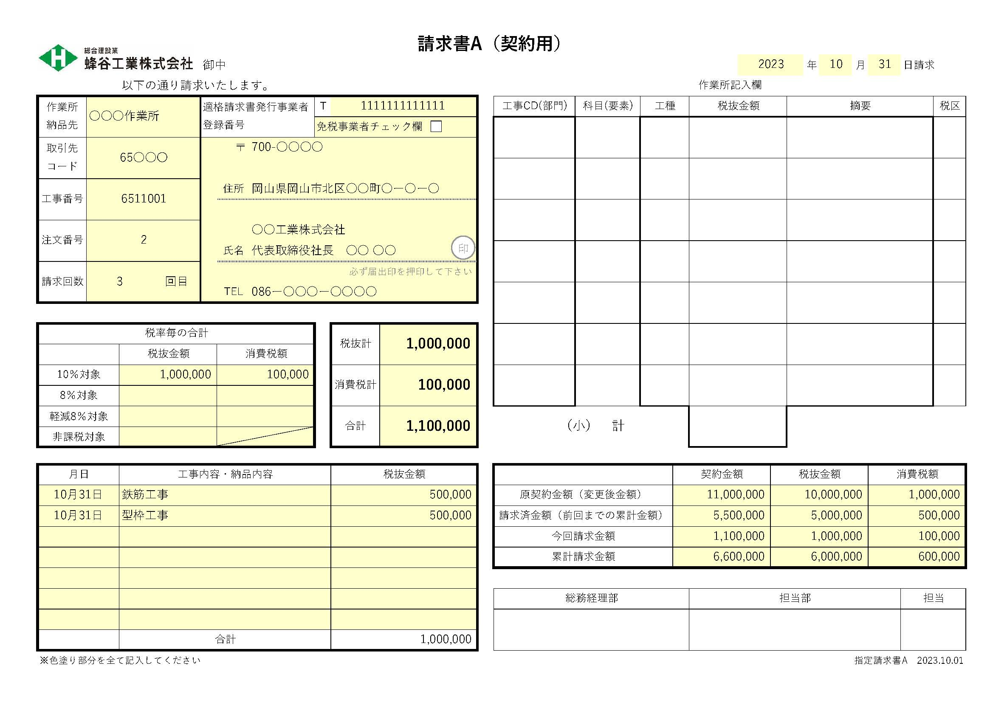
請求書A（契約用）記入例
①
②
⑦
⑧
・色塗り部分を全て記入してください
※提出は白黒印刷で差し支えありません
・注文番号が異なる場合は、請求書を別々に作成してください
③
④
➄
① 請求日を記入してください
※毎月月末〆切です（翌月3日必着でお願いいたします）
② 請求先の作業所名、または部署名を記入してください
⑥
③ 貴社の取引先コードを記入してください
➈
➉
※分からない場合は総務経理部 086-223-9204までご連絡ください
④ 当社発行の注文書に記載している工事番号を記入してください
➄ 当社発行の注文書に記載している注文番号を記入してください
⑥ 当請求が何回目の請求であるのかを記入してください
⑦ 適格請求書発行事業者登録番号を記入してください
⑪
※免税事業者の場合は☑を選択してください
⑫
⑧ 住所・氏名・電話番号を記入してください
⑭
⑬
➈ 税率毎に税抜金額、消費税額を記入してください
⑮
➉ 税抜計・消費税計・合計を記入してください（手書きの場合）
⑪ 工事内容・納品内容と金額を記入してください
⑫ 当請求書に係る原契約金額を記入してください
※契約金額の変更があった場合、変更後の金額を記入してください
⑬ 前回までの請求金額の合計を記入してください
⑭ 今回の請求金額を記入してください（手書きの場合）
⑮ 累計請求金額を記入してください（手書きの場合）

請求書B記入例
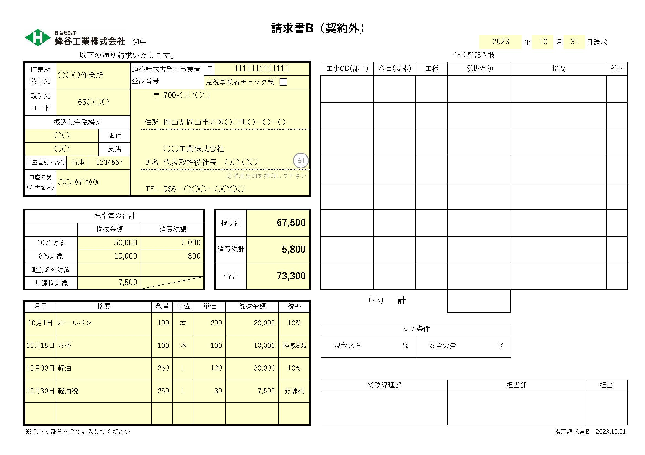
請求書B（契約外）記入例
①
②
➄
・色塗り部分を全て記入してください
※提出は白黒印刷で差し支えありません
⑥
③
④
① 請求日を記入してください
※毎月月末〆切です（翌月3日必着でお願いいたします）
② 請求先の作業所名、または部署名を記入してください
③ 貴社の取引先コードを記入してください
※分からない場合は総務経理部 086-223-9204までご連絡ください
⑦
⑧
④ 振込先金融機関の情報を記入してください
※当社で取引先登録をされていない場合のみご記入ください
➄ 適格請求書発行事業者登録番号を記入してください
※免税事業者の場合は☑を選択してください
⑥ 住所・氏名・電話番号を記入してください
⑦ 税率毎に税抜金額、消費税額を記入してください
⑧ 税抜計・消費税計・合計を記入してください（手書きの場合）
➈ 今回請求額の内訳を記入してください
※別紙で明細書を添付される場合は「別紙明細書の通り」と
記入してください

➈

